Bestandsliste
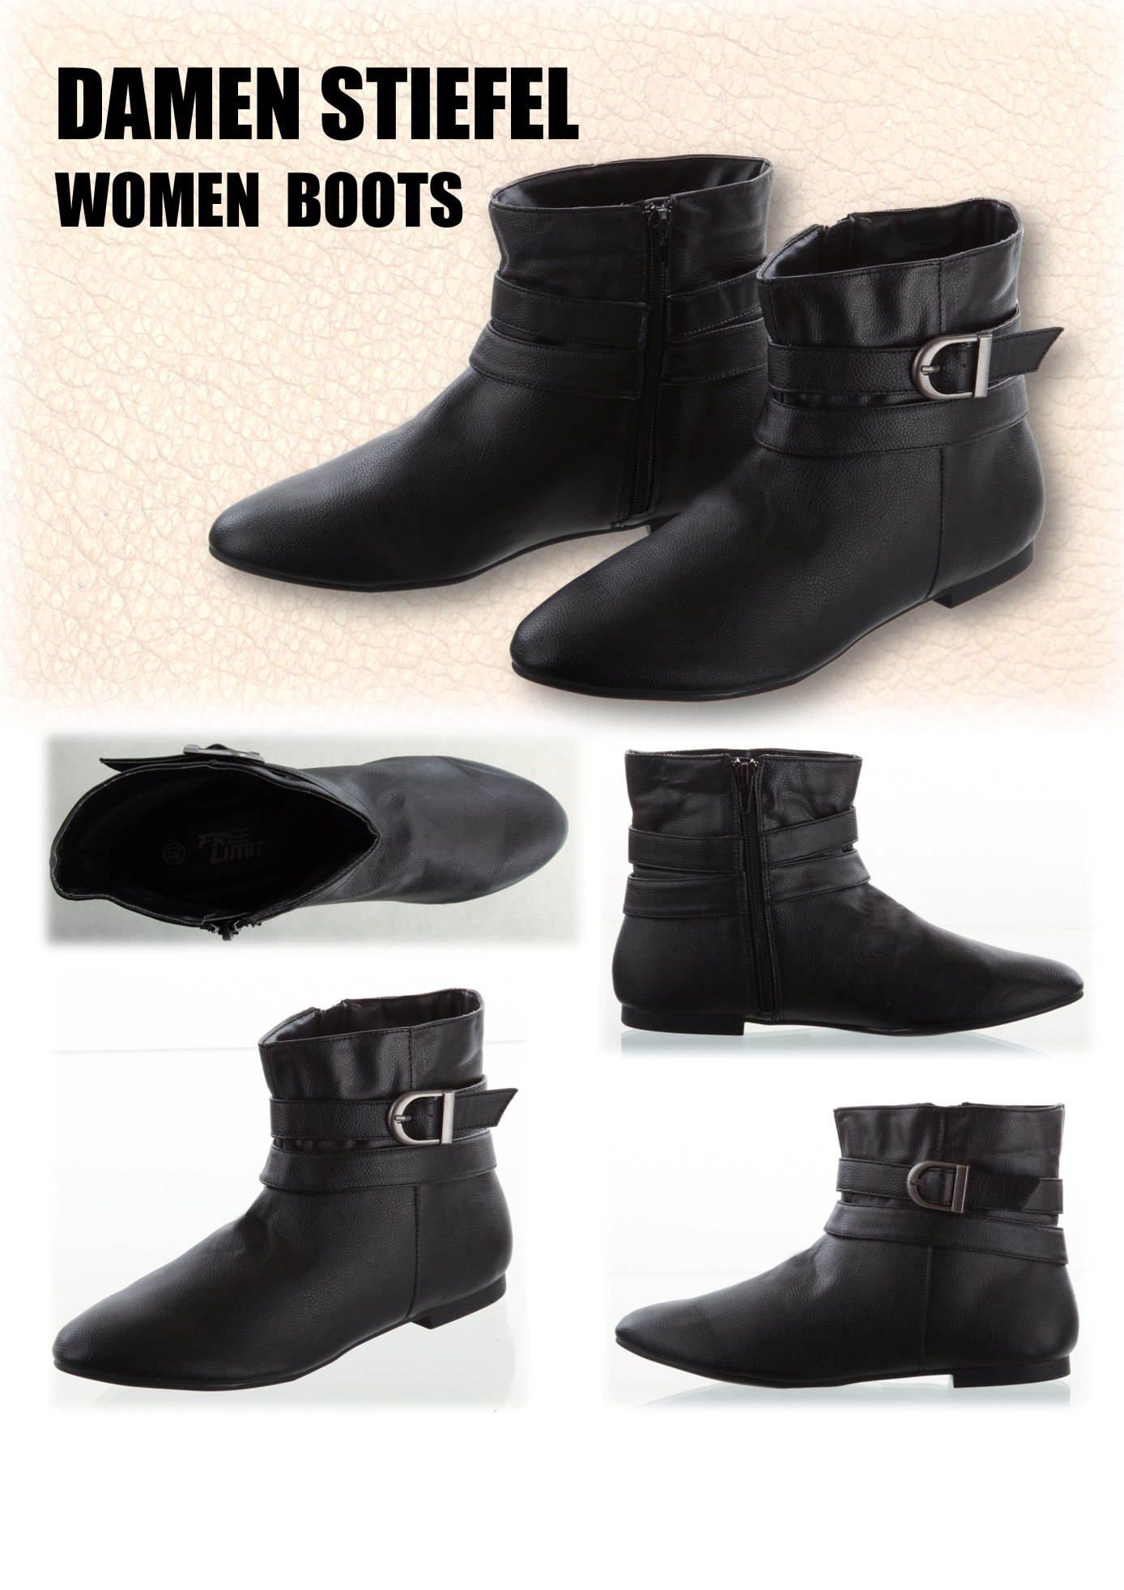
Bilder | Bezeichnung | Menge
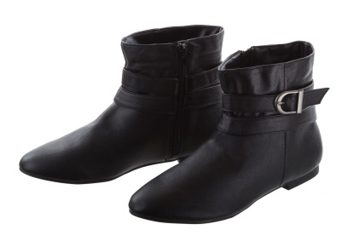 | DAMEN STIEFEL | 859

 | Größe | Menge
 | 38 | 84
 | 39 | 364
 | 40 | 387
 | 41 | 24

